상품제안서
리블랑 6K 5단 수동 양우산 (UPF 50+) | 상품코드: S38866

 |  |  |  |  |  |  | 02-713-8555 | www.synergygift.co.kr
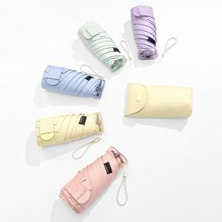

【상세/제작정보】 | <p><span style="font-size: 12pt;">※ 파우치인쇄 가능(추가 옵션으로 별도문의 바랍니다)</span></p>

【인쇄/포장옵션】 | 실크, 원단실크1도 / 포장지포장

【공급단가】 | 수량 | 50~ | 100~ | 500~ | 1,000~ | 3,000~
*VAT별도 | 단가 | 8,190원 | 8,000원 | 7,740원 | 7,370원 | 7,110원

【상품 URL】 | https://www.synergygift.co.kr:443/src/goods_detail.php?gdno=38866

